掲載例
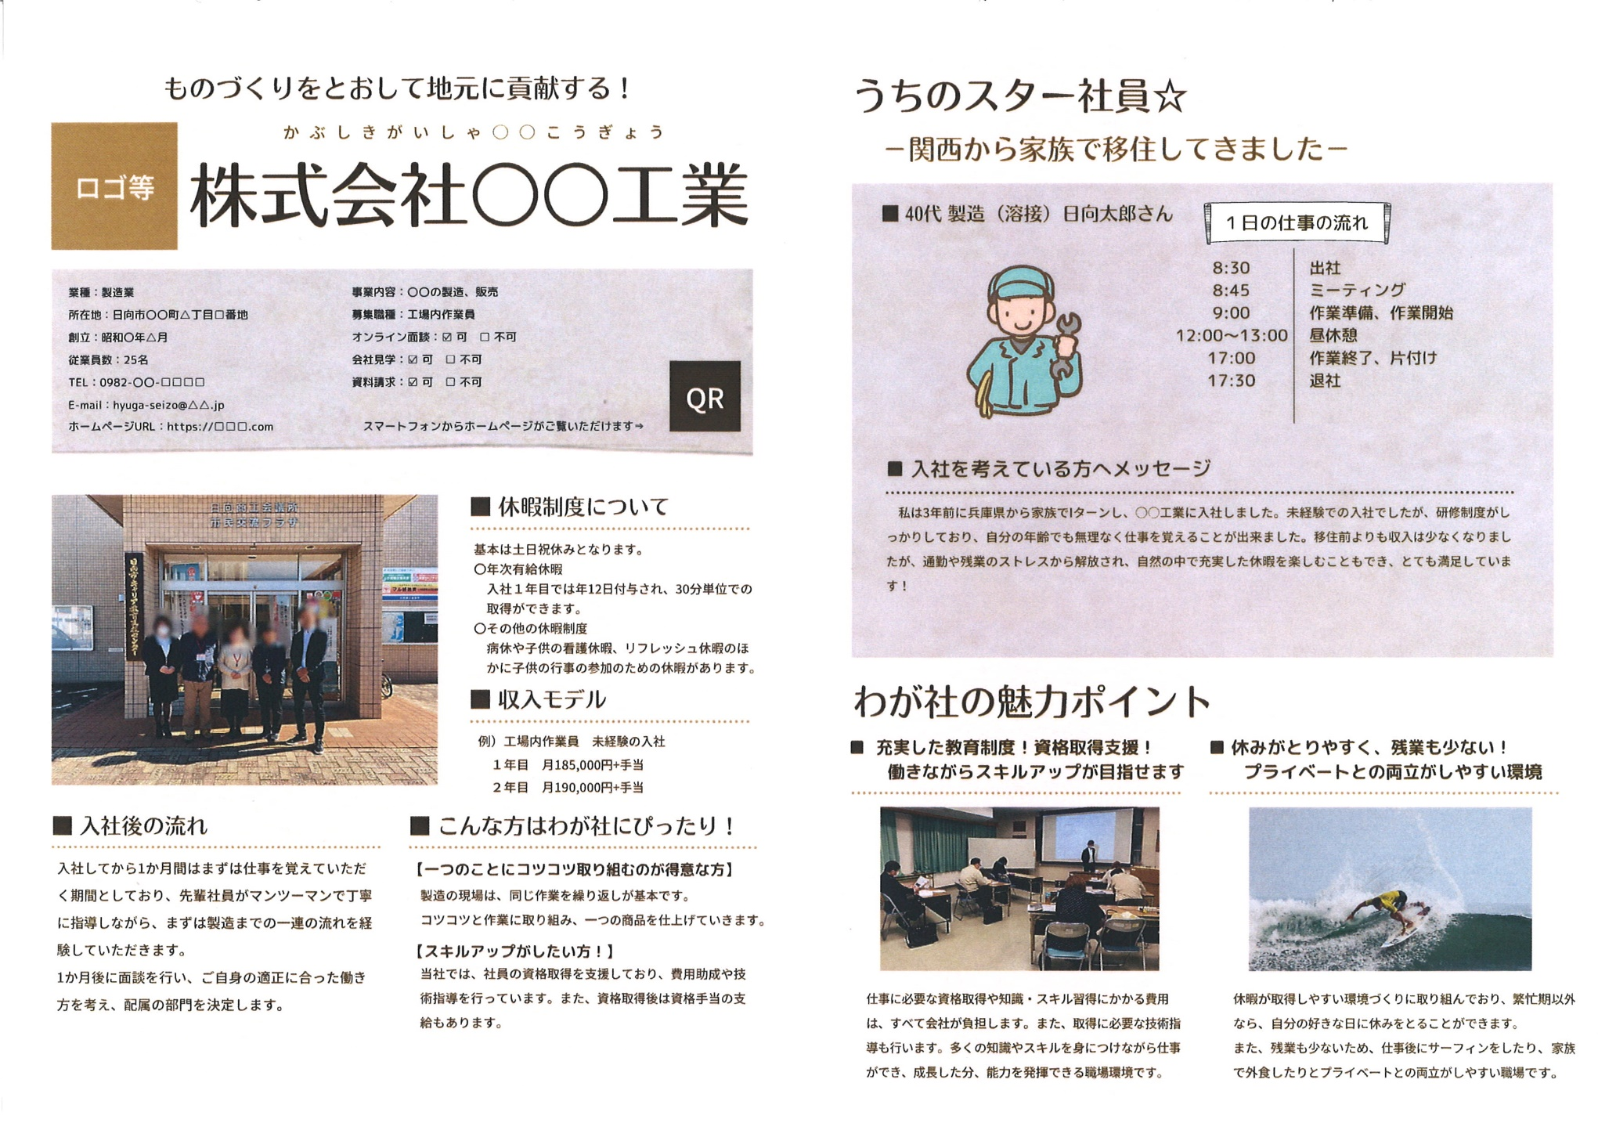
◆ 掲 載 例

○ 作成までの流れは次のとおりです。 （企業）申込様式①・②を提出⇒（協議会）申込書をもとに原稿を作成⇒（企業）原稿を確認し、問題がなければ校了 ※原稿確認の段階でしたら、何度でも修正可能です。 ○ こちらの記載例はあくまでも参考例です。文章・箇条書きなど書き方に特に指定はありませんので、ご自由にお書きください。

